hoja1
CUADRO DE INGRESOS DIARIOS

2016-06-19 | Artículos | Monto S/. | Monto US$ | Monto Euros | Monto Reales | Monto Libras | % de Dolares | 2016-06-26 | SEDE LIMA
 | Cuaderno A4 de 100 Hojas | S/6,500.00 | $1,970.88 | 1,430.00 € | 3,270.00 | £1,260.00 | 44%
 | Folder de Manila Colores Varios | S/1,200.00 | $1,036.42 | 1,265.00 € | 1,600.00 | £1,465.00 | 80%
 | Etiquetas Autoadhesivas para cuaderno | S/1,500.00 | $1,450.60 | 1,330.00 € | 7,500.00 | £1,472.00 | 10%
 | Papel Bond x 100 Hojas | S/3,000.00 | $1,910.88 | 1,660.00 € | 1,501.00 | £1,460.00 | 20%
 | Papel Bulky x 100 Hojas | S/2,500.00 | $1,760.32 | 1,550.00 € | 1,260.00 | £1,450.00 | 17%

 | APLICAR FORMATO A LA HOJA DE CALCULO

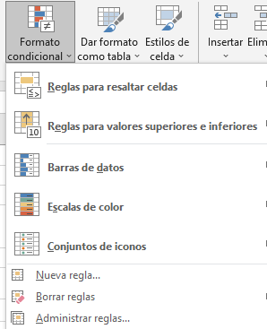
 | FORMATOS DE CELDAS |  |  |  |  |  |  |  | ESTILOS DE CELDAS | FORMATO CONDICIONAL
 |  |  |  |  |  |  |  |  | CONJUNTO DE FORMATOS PREDETERMINADOS | RESALTAR CELDAS QUE CUMPLAN UNA O MAS CONDICIONES
 | 1. FORMATO DE FUENTE |  |  |  |  |  |  |  | FUENTE
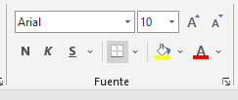
 |  |  |  |  |  |  |  |  | BORDES
 | TIPO DE LETRA O FUENTE |  |  |  |  |  |  |  | RELLENOS
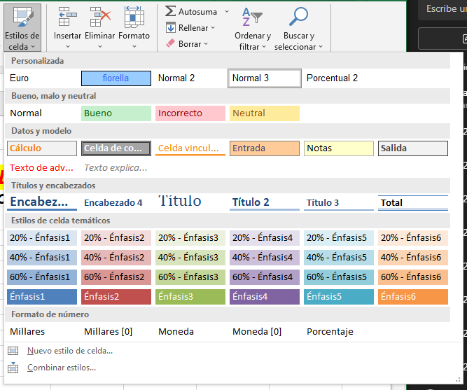
 | TAMAÑO DE LA FUENTE
 | ESTILO DE LA FUENTE
 | COLOR DE LA FUENTE

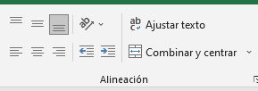
 | 2. FORMATO DE ALINEACION
 | ALINEACION VERTICAL (ARRIBA, CENTRO, ABAJO)
 | ALINEACION HORIZONTAL (IZQUIERDA, MEDIO, DERECHA)
 | COMBINAR Y CENTRAR DATOS
 | AJUSTAR TEXTO
 | GIRAR LOS DATOS EN LAS CELDAS
 | ALINEAR EL TEXTO EN OTRAS POSICIONES

 | 3. FORMATO DE NUMERO
 | CAMBIAR LA APARIENCIA DE LOS NUMEROS
 | PERO NO EL VALOR REAL INGRESADO EN LA CELDA

1000 | GENERAL | SIN FORMATO ESPECIFICO
-1,000.00 | NUMERO | MUESTRA EL NUMERO CON DOS DECIMALES, PUEDE MOSTRAR EL SEPARADOR DE MILES Y FORMATO NEGATIVO
S/1,000.00 | MONEDA | MUESTRA EL SIMBOLO MONETARIO JUNTO AL NUMERO, INCLUYE DOS DECIMALES Y SEPARADOR DE MILES
S/1,000.00 | CONTABILIDAD | MUESTRA EL SIMBOLO MONETARIO ALINEADO A LA IZQUIERDA DE LA CELDA, INCLUYE DOS DECIMALES Y SEPARADOR DE MILES
2023-05-03 | FECHA CORTA | MUESTRA EL FORMATO dd/mm/yyyy |  |  | CTRL + ; | MUESTRA LA FECHA DEL SISTEMA
2023-05-03 | FECHA LARGA | MUESTRA EL FORMATO DIA DE LA SEMANA, DIA DEL MES, MES, AÑO
19:41:00 | HORA | MUESTRA EL FORMATO AM / PM |  |  | CTRL + SHIFT + : | MUESTRA LA HORA DEL SISTEMA

 | TABLA DE CODIGO DE FECHA
 | CODIGO | VISUALIZAR PARA MOSTRAR
2023-05-03 | m | MUESTRA LOS MESES 1 - 12
2023-05-03 | mm | MUESTRA LOS MESES 01 - 12
2023-05-03 | mmm | MUESTRA LOS MESES ABREVIADOS ENE, FEB, .. DIC
2023-05-03 | mmmm | MUESTRA LOS MESES COMPLETOS ENERO, FEBRERO, … DICIEMBRE
2023-05-03 | d | MUESTRA LOS DIAS 1 - 31
03/05/2023 | dd | MUESTRA LOS DIAS 01 - 31
03/05/2023 | ddd | MUESTRA LOS DIAS ABREVIADOS LUN, MAR, … DOM
03/05/2023 | dddd | MUESTRA LOS DIAS COMPLETOS LUNES, MARTES, …. DOMINGO
2023-05-03 | yy | MUESTRA LOS AÑOS 00 - 99
2023-05-03 | yyyy | MUESTRA LOS AÑOS 1900 - 9999

 | 4. FORMATO DE BORDE
 | BORDES PREDETERMINADOS
 | BORDES PERSONALIZADOS

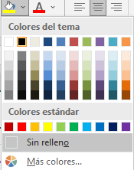
 | 5. FORMATO DE RELLENO
 | COLOREAR EL FONDO DE LA CELDA
 | APLICAR UNA TRAMA A LA CELDA

